知识点梳理
请求网站 https://www.test.com/ (120.55.68.184:443) 并返回静态页面 HelloWorld 过程
传输方向 | 类别 | 一级分类 | 二级分类 | 三级分类 | 说明 | 备注
请求 | 网络 | 应用层（应用层、表示层、会话层） | DHCP | 定义 | DHCP（Dynamic Host Configuration Protocol，动态主机配置协议），前身是BOOTP协议，是一个局域网的网络协议，使用UDP协议工作，统一使用两个IANA分配的端口：67（服务器端），68（客户端）。 |  | 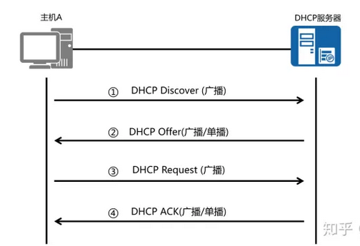
 |  |  |  | 客户端登录流程 | 1. 客户机初始化 & 寻找DHCP服务器（DHCP Discover） 以广播方式通过UDP 67端口发送DHCP Discover发现信息来寻找DHCP服务器，因为客户机还不知道自己属于哪一个网络，所以封包的源地址为0.0.0.0目的地址为255.255.255.255，向网络发送特定的广播信息。网络上每一台安装了TCP/IP协议的主机都会接收这个广播信息，但只有DHCP服务器才会做出响应 | DHCP discover的等待时间预设为1秒，也就是当客户机将第一个DHCP discover封包送出去之后，在1秒之内没有得到回应的话，就会进行第二次DHCP discover广播。若一直没有得到回应，客户机会将这一广播包重新发送四次（以2，4，8，16秒为间隔，加上1-1000毫秒之间随机长度的时间）。如果都没有得到DHCP Server的回应，客户机会从169.254.0.0/16这个自动保留的私有IP地址中选用一个IP地址。并且每隔5分钟重新广播一次，如果收到某个服务器的响应，则继续IP租用过程。
 |  |  |  |  | 2. 分配IP地址 & 提供IP地址租用（DHCP Offer） DHCP服务器收到客户端发出的DHCP discover广播后，通过解析报文，查询dhcpd.conf配置文件。它会从那些还没有租出去的地址中，选择最前面的空置IP，连同其它TCP/IP设定，通过UDP 68端口响应给客户端一个DHCP offer数据包（包中包含IP地址、子网掩码、地址租期等信息）。告诉DHCP客户端，该DHCP服务器拥有资源，可以提供DHCP服务。 | 1. 此时还是使用广播进行通讯，源IP地址为DHCP服务器的IP地址，目标地址为255.255.255.255。同时，DHCP服务器为此客户端保留它提供的IP地址，从而不会为其他DHCP客户分配此IP地址。 2. 由于客户端在开始的时候还没有IP地址，所以在其DHCP discover封包内会带有其MAC地址信息，并且有一个XID编号来辨别该封包，DHCP服务器响应的DHCP offer封包则会根据这些资料传递给要求租约的客户。
 |  |  |  |  | 3. 接受IP地址 & 接受IP租约（DHCP Request） DHCP客户端接受到DHCP offer提供信息之后，如果客户机收到网络上多台DHCP服务器的响应，一般是最先到达的那个，然后以广播的方式回答一个DHCP request数据包（包中包含客户端的MAC地址、接受的租约中的IP地址、提供此租约的DHCP服务器地址等）。告诉所有DHCP服务器它将接受哪一台服务器提供的IP地址，所有其他的DHCP服务器撤销它们的提供以便将IP地址提供给下一次IP租用请求。 | 1. 此时，由于还没有得到DHCP服务器的最后确认，客户端仍然使用0.0.0.0为源IP地址，255.255.255.255为目标地址进行广播。 2. 并不是所有DHCP客户端都会无条件接受DHCP服务器的offer，特别是如果这些主机上安装有其它TCP/IP相关的客户机软件。客户端也可以用DHCP request向服务器提出DHCP选择，这些选择会以不同的号码填写在DHCP Option Field里面。客户机可以保留自己的一些TCP/IP设定。
 |  |  |  |  | 4. IP地址分配确认 & 租约确认（DHCP Ack） 当DHCP服务器接收到客户机的DHCP request之后，会广播返回给客户机一个DHCP ack消息包，表明已经接受客户机的选择，告诉DHCP客户端可以使用它提供的IP地址。并将这一IP地址的合法租用以及其他的配置信息都放入该广播包发给客户机。 | 1. 客户端在接收到DHCP ack广播后，会向网络发送三个针对此IP地址的ARP解析请求以执行冲突检测，查询网络上有没有其它机器使用该IP地址；如果发现该IP地址已经被使用，客户机会发出一个DHCP decline数据包给DHCP服务器，拒绝此IP地址租约，并重新发送DHCP discover信息。此时，在DHCP服务器管理控制台中，会显示此IP地址为BAD_ADDRESS。 2. 如果网络上没有其它主机使用此IP地址，则客户机的TCP/IP使用租约中提供的IP地址完成初始化，从而可以和其他网络中的主机进行通讯。
 |  |  |  | 客户端重新登录 | 以后DHCP客户端每次重新登录网络时，就不需要再发送DHCP discover发现信息了，而是直接发送包含前一次所分配的IP地址的DHCP request请求信息。当DHCP服务器收到这一信息后，它会尝试让DHCP客户机继续使用原来的IP地址，并回答一个DHCP ack确认信息。如果此IP地址已无法再分配给原来的DHCP客户端使用时，则DHCP服务器给DHCP客户端回答一个DHCP nack否认信息。当原来的DHCP客户机收到此DHCP nack否认信息后，它就必须重新发送DHCP discover发现信息来请求新的IP地址。
 |  |  |  | 更新租约 | DHCP服务器向DHCP客户机出租的IP地址一般都有一个租借期限，期满后DHCP服务器便会收回出租的IP地址。如果DHCP客户机要延长其IP租约，则必须更新其IP租约。 | 1. 客户端会在租期过去50%的时候，直接向为其提供IP地址的DHCP服务器发送DHCP request消息包。如果客户端接收到该服务器回应的DHCP ack消息包，客户端就根据包中所提供的新的租期以及其它已经更新的TCP/IP参数，更新自己的配置，IP租用更新完成。如果没有收到该服务器的回复，则客户端继续使用现有的IP地址，因为当前租期还有50%。 2. 如果在租期过去50%的时候没有更新，则客户端将在租期过去87.5%的时候再次向为其提供IP地址的DHCP联系。如果还不成功，到租约的100%时候，客户端必须放弃这个IP地址，重新申请。如果此时无DHCP可用，客户端会使用169.254.0.0/16中随机的一个地址，并且每隔5分钟再进行尝试。
 |  |  | 域名解析DNS | 递归查询 | 1. 浏览器发起针对www.test.com的DNS解析请求
 |  |  |  |  | 2. 检查本机缓存和本地域名服务器(dns.test.com)是否存在缓存
 |  |  |  |  | 3. 如果缓存不存在，主机首先向本地域名服务器进行递归查询 | 1. 主机 -> 本地域名服务器((dns.test.com) 2. 本地域名服务器 -> 根域名服务器 3. 根域名服务器 -> 顶级域名服务器(dns.com) 4. 顶级域名服务器 -> 权限域名服务器(dns.test.com) 5. 权限域名服务器返回结果 -> 顶级域名服务器 6. 顶级域名服务器返回结果 -> 根域名服务器 7. 根域名服务器返回结果 -> 本地域名服务器 8. 本地域名服务器返回结果 -> 主机 层层递归：从根开始，各自向各自的下级查询 层层返回：最终由各自的下级层层向上返回结果 最终：根返回给本地域名服务器
 |  |  |  |  | 4. 本地域名服务器收到递归查询的”委托"后，采用递归查询的方式向某个根域名服务器查询
 |  |  |  |  | 5.根域名服务收到递归查询的"委托后", 采用递归查询向定级域名服务器(dns.com)查询(www.test.com)
 |  |  |  |  | 6.顶级域名服务器收到递归查询的"委托"后，采用递归查询的方式向某个权限域名服务器(dns.test.com)查询(www.test.com)
 |  |  |  |  | 7. 查询到结果(120.55.68.184)后，在由权限域名服务器返回给定级域名服务器，顶级域名服务器返回给根域名服务器，根域名服务器返回给本地域名服务器，本地域名服务器最终返回给主机
 |  |  |  | 迭代查询 | 3. 如果缓存不存在，主机首先向本地域名服务器进行迭代查询 | 1. 主机 -> 本地域名服务器 2. 本地域名服务器查询(www.test.com) -> 根域名服务器 3. 根域名服务器返回顶级域名服务器(dns.com)结果 -> 本地域名服务器 4. 本地域名服务器查询(www.test.com) -> 顶级域名服务器(dns.com) 5. 顶级域名服务器返回权限域名服务器(dns.test.com)结果 -> 本地域名服务器 6. 本地域名服务器查询(www.test.com) -> 权限域名服务器 7. 权限域名服务器返回IP地址120.55.68.184给本地域名服务器 8. 本地域名服务器返回结果(120.55.68.184) -> 本机 本地域名服务器逐个查询
 |  |  |  |  | 4. 本地域名服务器采用迭代查询，向某个根域名服务器查询(www.test.com)
 |  |  |  |  | 5. 根域名服务器告诉本地域名服务器顶级域名服务器(dns.com)的IP地址
 |  |  |  |  | 6. 本地域名服务器向顶级域名服务器(dns.com)迭代查询(www.test.com)
 |  |  |  |  | 7. 顶级域名服务器告诉本地域名服务器权限域名服务器的地址(dns.test.com)
 |  |  |  |  | 8. 本地域名服务器向权限域名服务器迭代查询(www.test.com)
 |  |  |  |  | 9. 权限域名服务器告诉本地域名服务器查询结果(120.55.68.184)
 |  |  |  |  | 10. 本地域名服务器把结果返回给主机
 |  |  |  | 传输层 | DNS 域名查询时使用 53 端口，UDP协议
 |  |  |  |  | DNS 区域传送时使用 53端口, TCP 协议
 |  |  |  | 总结 | 从请求到主机到本地域名服务器的查询采用递归查询方式，而其余的查询采用迭代查询方式。
 |  |  | HTTP | 请求报文 | 请求行(request line)：由三部分组成：请求方法、请求URL（不包括域名）、HTTP协议版本 | 1. POST /user HTTP/1.1 //请求行 2. HOST: www.user.com 3. Content-Type: application/x-www-form-urlencoded 4. Connection: Keep-Alive 5. User-agent: Mozilla/5.0 //以上是请求头 6. 空行 (空行分隔header和请求内容) 7. name=world //请求体(可选，如get请求时可选)
 |  |  |  |  | 请求头(header)：请求头部由关键字/值对组成，每行一对
 |  |  |  |  | 空行: 请求头之后是一个空行，通知服务器以下不再有请求头
 |  |  |  |  | 请求数据: GET没有请求数据，POST有。与请求数据相关的最常使用的请求头是 Content-Type 和 Content-Length 。
 |  |  |  | COOKIE | HTTP Cookie（也叫Web Cookie或浏览器Cookie）是服务器发送到用户浏览器并保存在本地的一小块数据，它会在浏览器下次向同一服务器再发起请求时被携带并发送到服务器上。 | Cookie使基于无状态的HTTP协议记录稳定的状态信息成为了可能。
 |  |  |  |  | 浏览器检查所有存储的cookie，如果某个cookie所声明的作用范围大于等于将要请求的资源所在的位置，则把该cookie附在请求资源的HTTP请求头上发送给服务器。 | Cookie 的作用域
 |  |  |  |  | 服务器可以在响应头里面添加一个Set-Cookie选项。浏览器收到响应后通常会保存下Cookie，之后对该服务器每一次请求中都通过Cookie请求头部将Cookie信息发送给服务器。另外，Cookie的过期时间、域、路径、有效期、适用站点都可以根据需要来指定。 | 创建Cookie Set-Cookie: <cookie名>=<cookie值>
 |  |  |  | Keep-Alive | 1. 早期每个http请求都要求打开一个tpc socket连接，并且使用一次之后就断开这个tcp连接。 HTTP/1.0中默认使用Connection: close。 | Connection: keep-alive
 |  |  |  |  | 2. 使用keep-alive可以改善这种状态，即在一次TCP连接中可以持续发送多份数据而不会断开连接。 HTTP/1.1中已经默认使用Connection: keep-alive。
 |  |  |  |  | 3. HTTP 通过 header 中 Content-Length 字段 和 Transfer-Encoding 字段 来判断传输已经完成
 |  |  |  |  | 3.1 Conent-Length表示实体内容长度，当客户端向服务器请求一个静态页面或者一张图片时，服务器可以很清楚的知道内容大小，然后通过Content-length消息首部字段告诉客户端 需要接收多少数据。
 |  |  |  |  | 3.2 通过指定Transfer-Encoding: chunked来告知浏览器当前的编码是将数据分成一块一块传递的。当然, 还可以指定Transfer-Encoding: gzip, chunked表明实体内容不仅是gzip压缩的，还是分块传递的。最后，当浏览器接收到一个长度为0的chunked时， 知道当前请求内容已全部接收。
 |  | 传输层 | TLS | RSA 握手 | 1.浏览器向服务器发送随机数 client_random，TLS 版本和供筛选的加密套件列表。
 |  |  |  |  | 2.服务器接收到，立即返回 server_random，确认好双方都支持的加密套件以及数字证书 (证书中附带公钥 Public key certificate)。
 |  |  |  |  | 3.浏览器接收，先验证数字证书。若通过，接着使用加密套件的密钥协商算法 RSA 算法生成另一个随机数 pre_random，并且用证书里的公钥加密，传给服务器。
 |  |  |  |  | 4.服务器用私钥解密这个被加密后的 pre_random
 |  |  |  |  | 5. 览器和服务器都拥有三样相同的凭证：client_random、server_random 和 pre_random。两者都用筛好的加密套件中的加密方法混合这三个随机数，生成最终的密钥。
 |  |  |  |  | 6. 浏览器和服务器使用相同的密钥进行通信，即使用 对称加密。
 |  |  |  | DH 握手 | 1.浏览器向服务器发送随机数 client_random，TLS 版本和供筛选的加密套件列表。
 |  |  |  |  | 2. 服务器接收到，立即返回 server_random，确认好双方都支持的加密套件 +以及数字证书 (证书中附带公钥)。 同时服务器利用私钥将 client_random，server_random，server_params 签名， 生成服务器签名。然后将签名和 server_params 也发送给客户端（这里的 server_params 为 DH 算法所需参数）。
 |  |  |  |  | 3. 浏览器接收，先验证数字证书和 _签名_。若通过，将 client_params 传递给服务器（这里的 client_params 为 DH 算法所需参数）。
 |  |  |  |  | 4. 现在客户端和服务器都有 client_params、server_params 两个参数，因 ECDHE 计算基于 “椭圆曲线离散对数”，通过这两个 DH 参数就能计算出 pre_random。
 |  |  |  | TLS 1.3 | 1.浏览器向服务器发送 client_params，client_random，TLS 版本和供筛选的加密套件列表。 | 以 DH 握手 为基础继续演进优化
 |  |  |  |  | 2.服务器返回：server_random、server_params、TLS 版本、确定的加密套件方法以及证书。 浏览器接收，先验证数字证书和签名。 现在双方都有 client_params、server_params，可以根据 ECDHE 计算出 pre_random 了。
 |  |  |  | RSA 算法 |  | 大质数难以分解的原理来进行加密和解密
 |  |  |  | DH 算法 | 1. A和B生成密钥 P 2. A和B准备自己的私钥 SA 和 SB 3. A和B合成新的密钥 P+SA=PS*, P+SB=PSB 4. A把 PSA 发给B 5. B把 PSB 发给A 6. 因为合成密钥的结果与顺序无关 * A 收到 PSB 与自己的 SA 合并得到 PSAB * B 收到 PSA 与自己的 SB 合并得到 PSAB 7. 通过 PSAB 加密解密 | 合成密钥无法分解，合成结果与顺序无关，离散对数
 |  |  | TCP | 定义 | TCP是一个面向连接的、可靠的、基于字节流的传输层协议。
 |  |  |  | 三次握手 | 1. 双方都处于CLOSED状态。然后服务端开始监听某个端口，进入了LISTEN状态。 | 为什么不是两次：因为无法确认客户端的接收能力，比如因为网络原因第一个包延迟了，TCP重传了，最终服务器接到两个包，建立了2次链接。 | 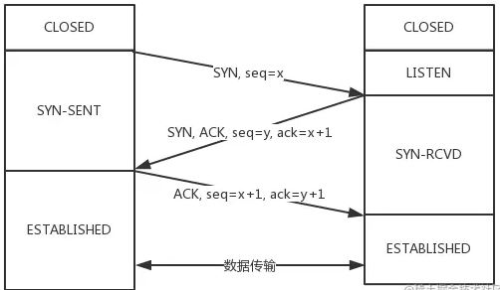
 |  |  |  |  | 2. 客户端主动发起连接，发送 SYN , 自己变成了SYN-SENT状态。 | 为什么不是三次以上：因为最少三次可以解决问题
 |  |  |  |  | 3. 服务端接收到，返回SYN和ACK(对应客户端发来的SYN)，自己变成了SYN-REVD。
 |  |  |  |  | 4. 之后客户端再发送ACK给服务端，自己变成了ESTABLISHED状态；服务端收到ACK之后，也变成了ESTABLISHED状态。
 |  |  |  |  | 消耗序列号：凡是需要对端确认的，一定消耗TCP报文的序列号
 |  |  |  | 四次挥手 | 1. 刚开始双方处于ESTABLISHED状态。 | 等待2MSL的意义：如果不等待，客户端直接跑路，当服务端还有很多数据包要给客户端发，且还在路上的时候，若客户端的端口此时刚好被新的应用占用，那么就接收到了无用数据包，造成数据包混乱。所以，最保险的做法是等服务器发来的数据包都死翘翘再启动新的应用。 1. 1 个 MSL 确保四次挥手中主动关闭方最后的 ACK 报文最终能达到对端 2. 1 个 MSL 确保对端没有收到 ACK 重传的 FIN 报文可以到达 | 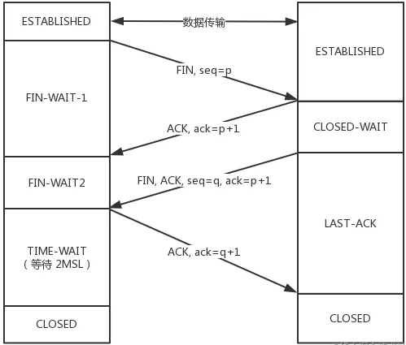
 |  |  |  |  | 2. 客户端要断开了，向服务器发送 FIN 报文。发送后客户端变成了FIN-WAIT-1状态。注意, 这时候客户端同时也变成了half-close(半关闭)状态，即无法向服务端发送报文，只能接收。
 |  |  |  |  | 3. 服务端接收后向客户端确认，变成了CLOSED-WAIT状态。
 |  |  |  |  | 4. 客户端接收到了服务端的确认，变成了FIN-WAIT2状态。 | 为什么是四次挥手: 因为服务端在接收到FIN, 往往不会立即返回FIN, 必须等到服务端所有的报文都发送完毕了，才能发FIN。因此先发一个ACK表示已经收到客户端的FIN，延迟一段时间才发FIN。这就造成了四次挥手。如果服务端将ACK和FIN的发送合并为一次挥手，这个时候长时间的延迟可能会导致客户端误以为FIN没有到达客户端，从而让客户端不断的重发FIN。
 |  |  |  |  | 5. 服务端向客户端发送FIN，自己进入LAST-ACK状态。
 |  |  |  |  | 6. 客户端收到服务端发来的FIN后，自己变成了TIME-WAIT状态，然后发送 ACK 给服务端。
 |  |  |  |  | 7. 客户端需要等待足够长的时间，具体来说，是 2 个 MSL(Maximum Segment Lifetime，报文最大生存时间), 在这段时间内如果客户端没有收到服务端的重发请求，那么表示 ACK 成功到达，挥手结束，否则客户端重发 ACK。
 |  |  | UDP | 定义 | UDP是一个基于数据报的，面向无连接的传输层协议。 | DNS 查询域名使用到 UDP 协议
 |  | 网络层 | 路由器(router) | 定义 | Router由两部分组成：路由选择部分和分组转发部分 | 网络设备
 |  |  |  | 路由选择部分 | 路由选择部分的核心构件是路由选择处理机，它的任务是根据所使用的路由选择协议，周期性的与其他路由器进行路由信息的交互，来更新路由表。即：转发表通过路由表生成。 | 路由器可以隔离广播域。 | 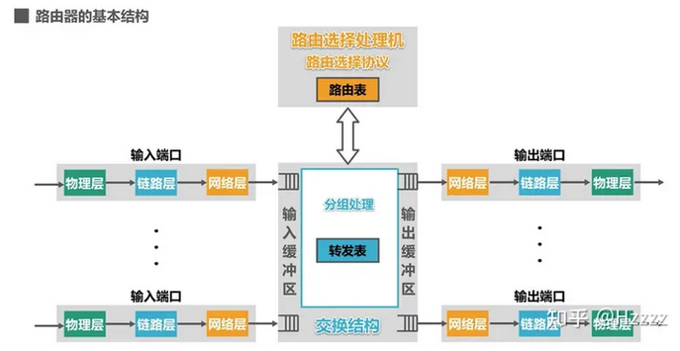
 |  |  |  | 分组转发部分 | 分组转发部分由三部分构成：交换结构、一组输入端口、一组输出端口
 |  |  |  | 工作原理 | 1. 信号从某个输入端口进入路由器，在输入端口的物理层将信号变为比特流，送交数据链路层处理。
 |  |  |  |  | 2. 数据链路层从比特流中识别出帧，去掉帧头和帧尾后，送交网络层处理。
 |  |  |  |  | 3. 如果送交网络层的是普通待转发的数据分组：则根据分组首部中的目的地址进行查找转发。若找不到匹配的转发条目，则丢弃该分组。输出端口的网络层会更新首部中某些字段的值，然后送交数据链路层进行封装，然后是物理层。
 |  |  |  |  | 4. 如果送交网络层的是路由器之间交换路由信息的路由报文：则把这种报文送交路由选择处理机，路由选择处理机根据分组的内容更新自己的路由表
 |  | 数据接口层（数据链路层、物理层） | 交换机(switch) | 定义 | 以看成多个bridge的集成设备，多接口网桥。兼顾物理层和数据链路层。以太网桥交换机的每个接口都直接与主机相连，并且一般都工作在全双工方式。
 |  |  |  |  | 独占传输媒体的带宽。
 |  |  |  | 自学习和转发帧 | 1. 收到帧后进行登记。登记的内容为帧的源MAC地址及进入交换机的接口号 | 与网桥类似，更复杂
 |  |  |  |  | 2. 根据帧的目的MAC地址和交换机的帧交换表对帧进行转发，以下三种情况
 |  |  |  |  | 2.1 明确转发：交换机知道应当从哪个（或哪些）接口转发该帧（单播，多播，广播）
 |  |  |  |  | 2.2 盲目转发：交换机不知道应当从哪个端口转发帧，只能将其通过除进入交换机的接口外的其他接口转发（也称为泛洪）
 |  |  |  |  | 2.3 明确丢弃：交换机知道不应该转发该帧，将其丢弃。
 |  |  | 集线器(hub) | 定义 | 一个口收到的信号，原封不动的发送给所有其他的口，由其他的口上的设备自己决定是否接收信号。有点类似广播，但是比广播更纯粹。由于hub只是简单的转发，所以hub工作在物理层。 | 网络设备
 |  |  |  | 优点 | 使原来属于不同碰撞与的局域网上的计算机能够进行跨碰撞域的通信。
 |  |  |  |  | 扩大了局域网覆盖的地理范围。
 |  |  |  | 缺点 | 碰撞域增大了，但总的吞吐量并未提高了。
 |  |  |  |  | 如果不同的碰撞域使用不同的数据率，那么就不能用集线器将它们互联起来。
 |  |  | 网桥(bridge) | 定义 | 工作在数据链路层（L2）。网桥会过滤mac，只有目的mac地址匹配的数据才会发送到出口。一个bridge指的是一个输入到一个输出的桥接。 | 网络设备
 |  |  |  |  | 网桥可以隔离碰撞域，扩大广播域。如果不同的碰撞域使用不同的数据率，能使用网桥互连，网桥是交换机的简化版本。
 |  |  |  | 优点 | 1. 过滤通信量 2. 扩大了物理访问
 |  |  |  |  | 3. 可以互连不同物理层，不同MAC子层和不同速率的局域网
 |  |  |  | 缺点 | 1. 存储转发增加了时延 2. 在 MAC 子层并没有流量控制功能
 |  |  |  |  | 3. 广播风暴
 |  |  |  | 透明网桥 | ”透明“是指局域网上的站点并不知道所发送的帧将经过哪几个网桥，因为网桥对各站来说是看不见的。
 |  |  | ARP | 定义 | Address Resolution Protocol，是根据IP地址获取物理地址的一个TCP/IP协议。
 |  |  |  |  | 主机发送信息时将包含目标IP地址的ARP请求广播到局域网络上的所有主机，并接收返回消息，以此确定目标的物理地址；收到返回消息后将该IP地址和物理地址存入本机ARP缓存中并保留一定时间，下次请求时直接查询ARP缓存以节约资源。 | ARP是网络层与数据链路层的重要枢纽
 |  |  |  | 工作过程 | 1. 主机A首先查看自己的ARP缓存表，确定其中是否包含有主机B对应的ARP表项。如果找到了对应的MAC地址，则主机A直接利用ARP表中的MAC地址，对IP数据包进行帧封装，并将数据包发送给主机B。
 |  |  |  |  | 2. 如果主机A在ARP表中找不到对应的MAC地址，则将缓存该数据报文，然后以广播方式发送一个ARP请求报文。ARP请求报文中的发送端IP地址和发送端MAC地址为主机A的IP地址和MAC地址，目标IP地址和目标MAC地址为主机B的IP地址和全0的MAC地址。由于ARP请求报文以广播方式发送，该网段上的所有主机都可以接收到该请求，但只有被请求的主机（即主机B）会对该请求进行处理。
 |  |  |  |  | 3. 主机B比较自己的IP地址和ARP请求报文中的目标IP地址，当两者相同时进行如下处理：将ARP请求报文中的发送端（即主机A）的IP地址和MAC地址存入自己的ARP表中。之后以单播方式发送ARP响应报文给主机A，其中包含了自己的MAC地址。
 |  |  |  |  | 4. 主机A收到ARP响应报文后，将主机B的MAC地址加入到自己的ARP表中以用于后续报文的转发，同时将IP数据包进行封装后发送出去。
 |  |  |  | Arp代理 | 如果ARP请求是从一个网络的主机发往同一网段却不在同一物理网络上的另一台主机，那么连接它们的具有代理ARP功能的设备就可以回答该请求，这个过程称作代理ARP（ProxyARP）。 | 同一个网段，但是不在同一个物理网络
 |  |  |  |  | 1. 当Host A需要与Host B通信时，由于目的IP地址与本机的IP地址为同一网段，因此Host A会广播发送ARP请求报文，请求Host B的MAC地址。
 |  |  |  |  | 2. 但是，此时的两台主机处于不同的广播域中，Host B无法收到Host A的ARP请求报文，当然也就无法应答。
 |  |  |  |  | 3. 通过在Switch上启用代理ARP功能，可以解决此问题。启用代理ARP后，Switch可以应答Host A的ARP请求。同时，Switch相当于Host B的代理，把从其他主机发送过来的报文转发给它。
接收 | 网络 | 应用层 | HTTP | 响应报文 | 状态行：服务器HTTP协议版本，响应状态码，状态码的文本描述
 |  |  |  |  | 响应首部（首部行）：位于响应报文状态行之后
 |  |  |  |  | 空行: 响应头之后是一个空行，通知服务器以下不再有请求头
 |  |  |  |  | 响应实体：类似请求实体
 |  |  |  | 压缩 | HTTP压缩在HTTP协议中，其实是内容编码的一种。在HTTP协议中，可以对内容（也就是body部分）进行编码。 | HTTP压缩，其实就是HTTP内容编码的一种。 | 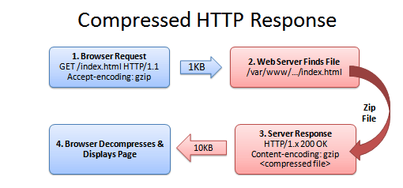
 |  |  |  |  | 1. 浏览器发送一个请求头，告诉服务器接受压缩版本的文件（GZIP 和 Deflate 是两种压缩算法）Accept-Encoding: GZIP, Deflate
 |  |  |  |  | 2. 如果文件压缩了，服务器返回一个头信息：Content-Encoding: GZIP
 |  |  |  |  | 3. 如果服务器没有返回 Content-Encoding 的头信息，意味着这文件是没压缩的（浏览器可以直接解析的）。
 |  |  |  | 缓存 Cache-Control | 1. 可缓存性: public, private, no-cache
 |  |  |  |  | 2. 到期: max-age=xx(缓存多少秒后过期), s-maxage=(类似max-age, 仅在代理服务器生效),
 |  |  |  |  | 3. 重新验证:must-revalidate, proxy-revalidate
 |  |  |  |  | 4. 其他: no-store，本地和代理服务器都不可以存储缓存，每次都要重新请求，拿到内容。 no-transform，主要是用在 proxy 服务器，不允许进行格式转换。
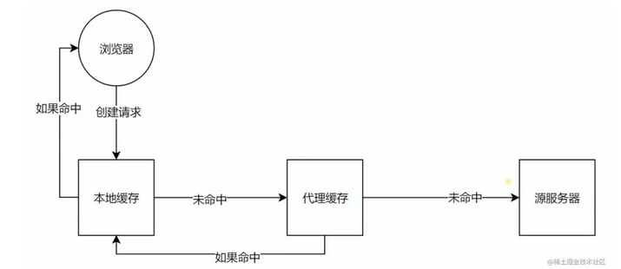
 |  |  |  | 缓存验证 | Last-Modified: 上次修改时间。服务器对比上次修改时间以验证资源是否需要更新。 | 配合If-Modified-Since或If-Unmodified-Since使用，通常浏览器使用前者。
 |  |  |  |  | Etag: 数据签名，资源内容会对应有一个唯一的签名，如果资源数据更改，签名也会变。对比资源的签名判断是否使用缓存。 | 配合If-Match或者If-None-Match使用，其值就是服务端返回的 Etag 值
 |  |  | 防火墙 | 应用层防火墙 | 应用级防火墙视图识别哪种应用流量想要跨越边界。 | 基于应用内容
 |  | 传输层
 |  |  | 防火墙 | 状态检测防火墙 | 状态防火墙监测网络连接的状态。这种防火墙在OSI模型的网络和传输层（分别为第3层和第4层）运行。 连接状态是基于TCP的操作方式以及TCP如何通过三次握手建立会话。这种状态被记录下来，其他连接属性（如目的地和来源的细节）被临时保存在内存中。 | 动态包过滤防火墙，第三代防火墙
 |  | 网络层 | 防火墙 | 状态检测防火墙
 |  |  |  | 静态包过滤防火墙 | 是最早和最简单的防火墙设计。包过滤防火墙也称为筛选路由器，是最快的设计。它在OSI模型的网络层（第3层），检查每个数据包。如果一个数据包违反了既定规则，则该数据包将被丢弃和/或记录下来。数据包过滤防火墙能够最快速地工作，它将减轻特定数据包类型的风险。 | 基于规则
 |  | 数据接口层-链路层

 |  | 数据接口层-物理层 | 物理层 | 定义 | 在各种传输媒体上传输比特0和1，进而给其上面的数据链路层提供透明传输比特流的服务。物理层为数据链路层屏蔽掉了各种传输媒体和通信手段的差异，使数据链路层感觉不到这些差异，这样就可使数据链路层只考虑如何实现本层协议和服务 | 透明传输比特流：在数据链路层”看不见“物理层怎么传输比特流
 |  |  | 数字信道 | 定义 | 数字数据则采用数字信号(Digital Signal)，例如用一系列断续变化的电压脉冲(如我们可用恒定的正电压表示二进制数1，用恒定的负电压表示二进制数0)，或光脉冲来表示 | 当数字信号采用断续变化的电压或光脉冲来表示时，一般则需要用双绞线、电缆或光纤介质将通信双方连接起来，才能将信号从一个节点传到另一个节点
 |  |  | 模拟信道 | 定义 | 模拟数据一般采用模拟信号，如用一系列连续变化的电磁波(如无线电与电视广播中的电磁波)，或电压信号(如电话传输中的音频电压信号)来表示 | 当模拟信号采用连续变化的电磁波来表示时，电磁波本身既是信号载体，同时作为传输介质；而当模拟信号采用连续变化的信号电压来表示时，它一般通过传统的模拟信号传输线路(例如电话网、有线电视网)来传输
 |  |  | 特性 | 定义 | 按相同接口标准生产的不同厂家的网络设备接口可以相互链接和通信。
 |  |  |  | 机械特性 | 接线器的形状和尺寸、引脚数目和排列以及固定和锁定装置
 |  |  |  | 电气特性 | 信号电压的范围、阻抗匹配情况以及传输速率和距离限制
 |  |  |  | 功能特性 | 接口电缆的各条信号线的作用
 |  |  |  | 过程特性 | 规定了信号线上进行比特流传输的一组操作过程，包括各信号间的时序关系
 |  |  | 传输媒体 | 导向型传输媒体（固体媒体） | 同轴电缆：内导体、绝缘层、外屏蔽层以及外部保护层组成。各层都是共圆心的。 双绞线：两根相互绝缘的铜导线按一定密度相互绞合（twist）。 光纤：广播在光线中不断发生全反射，光波就可以沿着光纤传输下去。
 |  |  |  | 非导向性传输媒体（自有空间） | 无线电波、微波、红外线、激光、可见光
 |  |  | 传输方式 | 串行传输 | 发送端和接收端之间只有一条数据传输线路 | 远距离传输 网络传输使用串行传输，网卡从传输线路接收数据时要进行串/并转换（外部到内部）
 |  |  |  | 并行传输 | 发送端和接收端之间有多条数据传输线路 | 成本高，短距离传输 网卡将数据发送到传输线路上时，网卡要实现并/串转化（内部到外部）
 |  |  |  | 同步传输 | 以比特为传输单位，字节之间没有间隔，没有起始位和终止位。要求收发双方，对表示特特的信号的时间长度达成一致，即所谓的同步。 | 外同步：在收发双方之间增加一条时钟线，发送端在发送数据信号的同时，还要发送一路时钟信号。接收端在时钟信号的”指挥下“对数据信号进行采样
 |  |  |  |  |  | 内同步：发送端将时钟信号编码到发送数据中一起发送，即自包含时钟编码，具有自同步能力。
 |  |  |  | 异步传输 | 以字节为传输单位，自建之间的时间间隔不固定，接收端只在每个字节的起始处对字节内的比特实现同步。要给每个字节添加起始位和结束位。 | 异步是指字节之间的异步（字节之间的时间间隔并不固定），但字节内的每个比特仍然要同步。
 |  |  |  | 单向通信 | 只能有一个方向通信，单工通信。 | 无线电广播
 |  |  |  | 双向交替通信 | 双向交替通信是指通信双方都可以发送信息和接收信息。不能同时进行，半双工通信。 | 对讲机
 |  |  |  | 双向同时通信 | 通信双方都可以同时发送信息和接收信息。全双工通信。 | 有线电话
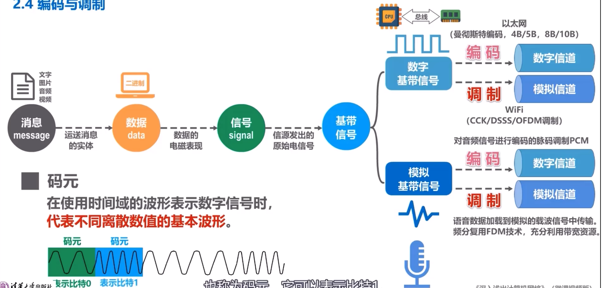
 |  |  | 编码与调制 | 定义 | 数字下号需要编码或调制成适合在信道上传输的信号，信号是数据的电磁表现。
 |  |  |  | 基带信号 | 由信源发出的原始信号，基本频道信号。信道不能传输低频分量或直流分量（连续的0或连续的1）。需要对基带信号进行调制后才能在信道上传输。 | 计算机输出的（文字、图像、音频或视频）都属于基带信号
 |  |  |  | 基带调制 | 对数字基带信号进行波形变换，使其能够与信道特性相适应，调制后的信号仍然是数字基带信号。（数字->数字) | 把数字信号转换成另一种形式的数字信号，也称为”编码“ 仅对基带信号的波形进行变换，使它能够与信道特性相适应，变换后的信号仍是基带信号
 |  |  |  | 带通调制 | 将数字信号的频率范围编译到较高的频段，并转换为模拟信号，使其能够在模拟信道中传输。(数字->模拟) | 使用载波调制，将基带信号的频率范围搬移到较高的频段，并转换为模拟信号。
 |  |  |  | 码元 | 信号的编码单元称为码元 | 模拟信号：载波参数（振幅、频率、初相位）的变化就是一个码元 数字信号：一个数字脉冲
 |  |  |  |  | 在使用始建于的波形表示信号时，代表不同离散数值的基本波形称为码元
 |  |  | 编码方式(数字信号) | 不归零制 | 信号在每个码元期间不会回归到零电平。正电表示1, 负电表示0。 | 编码效率最高，但是存在收发同步问题。需要添加一条时钟信号线。 | 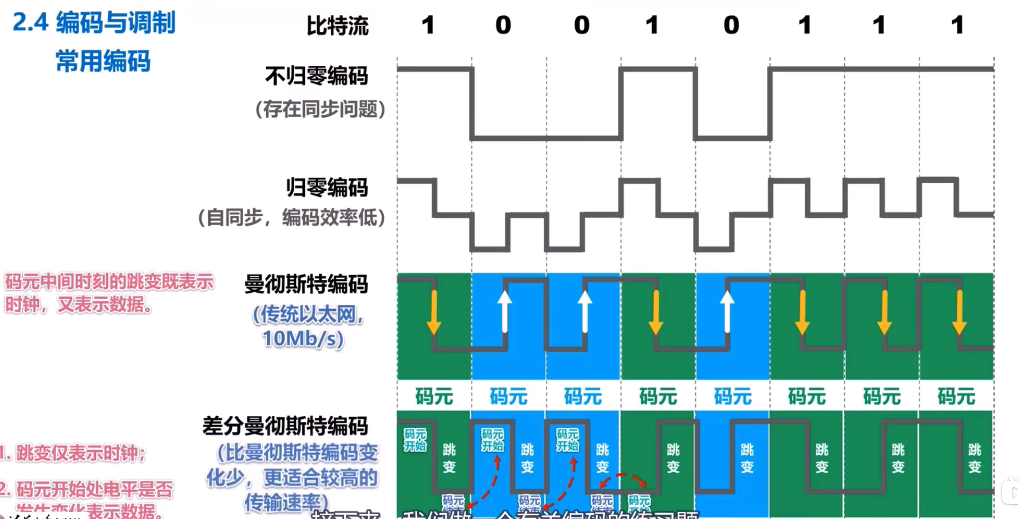
 |  |  |  | 归零制 | 信号在每个码元期间会回归到零电平。 | 不用单独发送时钟信号线，也称作自同步信号。 缺点：大部分的数据带宽都用来传输”归零“而浪费掉了。
 |  |  |  | 曼彻斯特编码 | 在每个码元的中间时刻电平都会发生跳变。电平的跳变即表示时钟信号，也表示数据。 | 自同步信号 如向下跳表示1，向上跳表示0。
 |  |  |  | 差分曼彻斯特编码 | 每个码元的中间时刻电平都会发生跳变。与曼彻斯特编码不同的是，电平的跳变仅表示时钟信号，而不表示数据。数据的表示在于每一个码元开始处是否有电平跳变：无跳变表示1，有跳变表示0. | 在传输大量连续1或连续0的情况下，差分曼彻斯特编码比曼彻斯特编码信号的变化少。 检测有无跳变比检测跳变方向更不容易出错，因此更易于检测。
 |  |  | 带通调制方法(模拟信号) | 调幅 | 载波的振幅随着基带数字信号的变化而变化 | 数字 -> 模拟 | 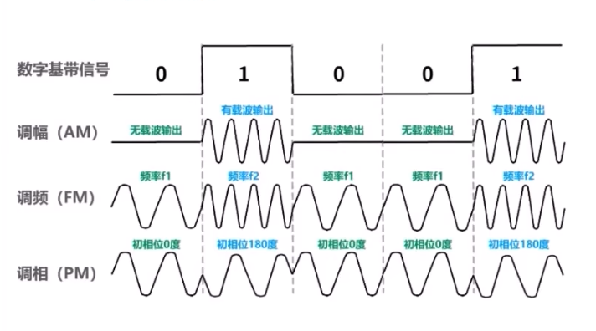
 |  |  |  | 调频 | 载波的频率随着基带数字信号的变化而变化
 |  |  |  | 调相 | 载波的初始相位随着基带数字信号的变化而变化
 |  |  |  | 混合 | 1个码元表示多个信息，载波的相位和振幅可以结合起来
 |  |  | 信道的极限容量 | 信号失真的原因 | 传输速率：越高，失真越严重 传输距离：越远，失真越严重
 |  |  |  |  | 噪声干扰：干扰越大，传输后失真越严重 传输媒体质量：质量越差，传输后失真越严重
 |  |  |  | 奈氏准则 | 理想低通信道的最高码元传输速率=2WBaud | W: 理想低通信道的频率带宽 Baud: 波特，是码元传输速率的单位，即码元/秒
 |  |  |  | 香农公示 | 频率带宽受限且有高斯白噪声干扰的信道的极限信息传输速率
 |  |  | 信道复用技术 | 定义 | 一条传输媒体上同时是传输多路用户的信号，充分利用传输媒体的带宽。 |  | 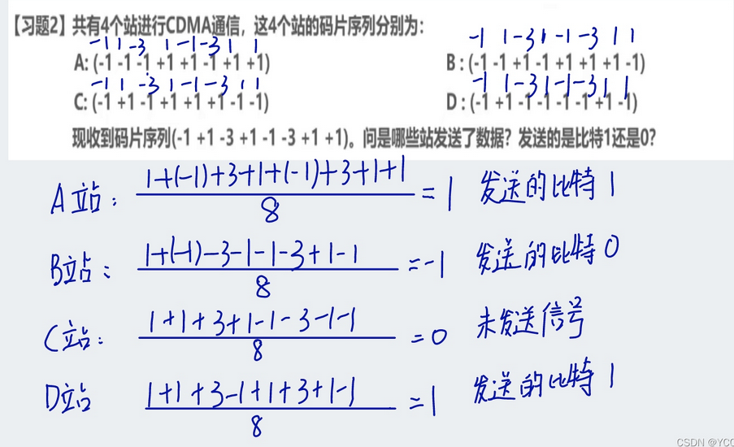
 |  |  |  | 频分复用 | 所有用户同时占用不同的频带资源发送数据
 |  |  |  | 时分复用 | 将时间划分为一段段等长的时隙，每一个时分复用的用户，在其相应时隙内独占传输媒体的资源进行通信。 | 在不同的时间占用同样的信噪资源发送数据。 利用率不高，因为可能用户在时隙期间并不需要发送信息
 |  |  |  | 智能时分复用 | 不固定分配时隙，按需动态分配。 | 时隙并不固定分配给某个用户，所以时隙中必须包含用户的地址信息
 |  |  |  | 波分复用 | 光的频分复用，在一根光纤上同时传输多个频率详尽的光载波信号。 | 光复用器（合波器） 和 光分用器（分拨器）
 |  |  |  | 码分复用 | 码分多址，每个站的码片序列不仅必须各部相同，而且还必须相互正交 | 如这个站要发送1，就发送该码片的原码，如要发送0，就发送给码片的反码
 | 其他 | 防火墙 | 下一代防火墙 |  | NGFW将早期四种防火墙的传统功能与其他基于网络的安全设备（如入侵检测系统 IDS 或 入侵防御系统 IPS）的先进功能结合起来。在OSI模型的背景下，下一代防火墙在多个层面运作。 | 多个网络层面运行
 | 中间件 | Nginx |  | 进程模型

 | 操作系统 | 进程 | 进程概念 | 定义 | 进程是正在执行的程序，是大多数系统中的工作单元。是活动的实体。 |  | 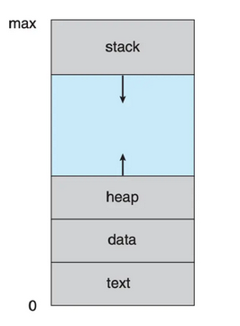 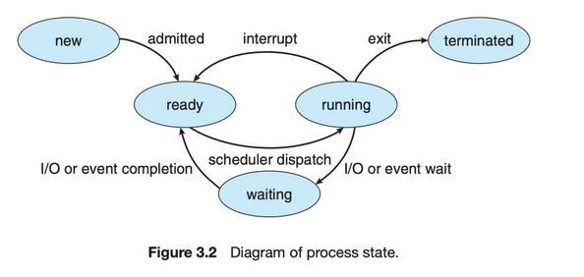
 |  |  |  |  | 包括：程序代码（文本段），当前活动（程序计数器的值和处理器寄存器的内容）。进程堆栈（stack）（包括临时数据，如函数参数、返回地址和局部变量），数据段（data section）（包括全局变量）。进程还包括堆（heap），这是进程运行时动态分配的内存。
 |  |  |  | 状态 | 进程在执行时会改变状态。进程状态部分取决于进程的当前活动。
 |  |  |  |  | 1. 新的（new）： 进程正在创建。
 |  |  |  |  | 2. 运行（running）: 指令正在运行。
 |  |  |  |  | 3. 等待（waiting）: 进程等待某个事件发生（如I/O完成或者某个信号）。
 |  |  |  |  | 4. 就绪（ready）: 进程等待分配处理器
 |  |  |  |  | 5. 终止（terminated） : 进程已经完成执行。
 |  |  |  | 进程控制块(Process Control Block, PCB) | 操作系统内的每个进程都是由进程块来表示的，PCB中包含了很多特定的进程相关信息 | 进程包括： long state //进程状态 struct sched_entity se //调度信息 struct task_struct *parent // 父进程 struct list_head childred // 子进程 struct fileds_struct *files //打开的文件 struct mm_struct *mm //进程地址空间 在Linux内核中，所有活动进程的表示都采用 task_struct 的双向链表。内核采用一个指针即 current, 用于指向当前系统正在执行的进程。 | 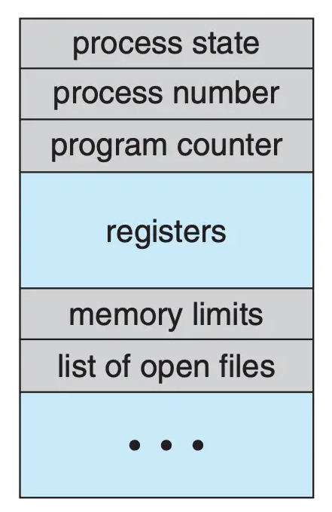
 |  |  |  |  | 1. 进程状态(state)：状态可以包括，新的，就绪，运行，等待和停止。
 |  |  |  |  | 2. 程序计数器(PC)：计数器表示进程将要执行的下一个指令的地址。
 |  |  |  |  | 3. CPU寄存器(CPU register)：根据计算机体系结构的不同，寄存器的类型和数量也会不同。包括累加器，索引寄存器，堆栈指针，通用寄存器和其他条件码信息寄存器。在发生中断时，这些状态信息和程序计数器一起保存到PCB中，一边进行上下文的切换，以便进程以后能正确地继续执行。
 |  |  |  |  | 4. CPU调度信息(CPU scheduling information):：这些信息包括进程优先级、调度队列的指针和其他调度参数。
 |  |  |  |  | 5. 内存管理信息(memory-management information):根据操作系统使用的内存系统这类信息可以包括基地址和界限寄存器的值、页表或短表。
 |  |  |  |  | 6. 记账信息(accounting information)：这类信息包括CPU时间，实际使用时间时间期限，作业和进程数量等。
 |  |  |  |  | 7. I/O状态信息(I/O status information)： 这类信息包括分配给进程的I/O设备列表，打开的文件列表。
 |  |  | 线程 | 定义 | 每个进程是一个只能进行单个执行线程(thread)的程序。
 |  |  | 进程调度 | 目标 | 多道程序设计的目标是，无论何时都有进程运行，从而最大化CPU利用率。分时系统的目的是在进程之间切换CPU，以便用户在程序运行时能与其交互。进程调度器（process scheduler)选择一个可用进程到CPU上执行。 |  | 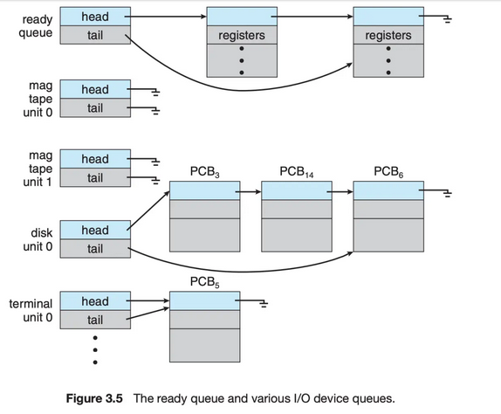
 |  |  |  | 作业队列(job queue) | 进程在进入系统时，会被加入作业队列(job queue)，这个队列包括系统内所有的进程。
 |  |  |  | 就绪队列（ready queue） | 它保存了驻留在内存中的，就绪的，等待运行的进程， 一般是一个链表结构来实现的。其头节点有两个指针，用于指向链表的第一个和最后一个PCB块；每个PCB有个指针指向队列里的下一个PCB。 | 队列内保存的是PCB
 |  |  |  | 设备队列(device queue) | 假设进程向一个共享设备发出请求，由于具有许多进程，磁盘可能忙于其他进程的I/O进程，因此该进程可能需要等待磁盘。等待I/O设备的进程列表，也被放到了一个队列中，这个队列就是设备队列。每个设备都有属于自己的设备队列。
 |  |  |  | 队列图（queueing diagram） | 1. 新进程被加到就绪队列；它在就绪队列中等待，直到被选中执行或被分派(dispatched). |  | 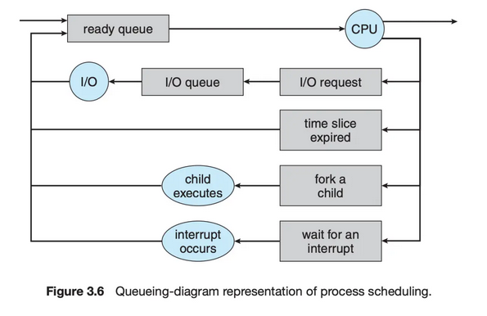
 |  |  |  |  | 2. 当进程被分配到CPU并执行时
 |  |  |  |  | 2.1 进程可能发出 I/O 请求，并被放到 I/O 队列
 |  |  |  |  | 2.2 进程可能创建一个新的子进程，并等待其终止
 |  |  |  |  | 2.3 进程可能由于中断而被强制释放CPU, 并被放回到就绪队列
 |  |  |  |  | 对于 2.1 和 2.2, 进程最终从等待状态切换到就绪状态，并放回到就绪队列。进程重复这一循环直到终止；然后它会从所有队列中删除，其 PCB 和资源也被释放。
 |  |  |  | 调度程序 | 操作系统为了调度必须按照一定的方式从这些队列中选择进程。进程选择通过调度程序（调度器）进行调度。
 |  |  |  |  | 通常，对于有大量的需要执行进程的系统中。可能进程的任务不能全部加载到内存中，这个时候会有部分的进程保存在磁盘中。这部分磁盘的数据，他作为一个虚拟的内存池被称为虚拟内存。
 |  |  |  |  | 长期调度程序 会把在磁盘上的进程加载到内存，把最近不会被执行的进程从内存中挪出。 | 长期调度程序是指从池中选择进程，并装入内存准备执行，其使用频率比较低，主要用来控制内存中进程的数量；
 |  |  |  |  | 短期调度程序(CPU调度程序) 从就绪队列中选择进程分配CPU。 | 中期调度(中级调度)，又称为 交换调度，是指将进程中内存或CPU竞争中移出，从而降低多道程序设计的程度，之后进程被重新装入内存；
 |  |  |  |  | 短期调度程序：必须经常为CPU选择新的进程。进程可能执行几毫秒，就会等待 I/O 请求。 | 短期调度(低级调度)，又称为 进程调度，是指按照一定的策略和算法，将CPU分配给一个处于就绪的进程，分为 抢占式 和 非抢占式。
 |  |  |  |  | 长期调度程序执行并不频繁，但是它控制着内存中进程的数量(多道程序程度)，也就是并发进程的程度。
 |  |  |  |  | I/O密集型进程：执行 I/O 比执行计算需要花费更多时间
 |  |  |  |  | CPU 密集型进程, 很少产生 I/O 请求，而是将更多时间用于执行计算 |  | 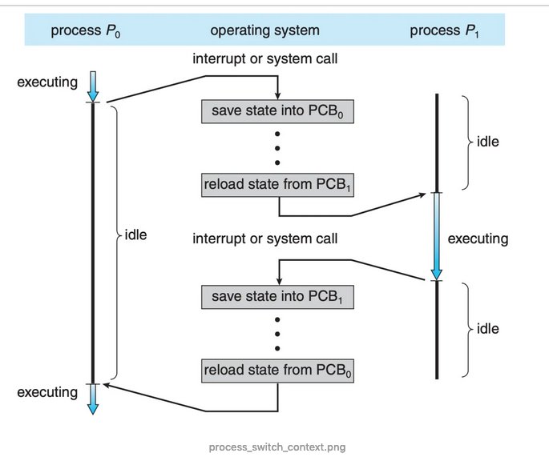
 |  |  |  |  | 如果所有进程都是I/O密集型进程，那么I/O设备队列一直都是满的，而就绪队列是空的，短期调度程序就一直处于空闲。 当所有进程都是CPU密集型进程，那么I/O 设备对列都是空的，I/O设备就没有得到使用。所以长期调度程序是保证系统使用CPU和I/O设备平衡的。 | 长期调度程序的目标
 |  |  |  |  | 中期调度程序(medium-term scheduler), 核心思想是可以将进程从内存(或从CPU竞争)中移除，从而降低多道程序程度。之后，进程可悲重新调入内存，并从中断处执行。这种方案称为交换(swap)。通过中期调度程序，进程可换出(swap out), 并在后来可换入(swap in)。
 |  |  |  | 上下文切换 | 中断导致CPU从执行当前任务改变到执行内核程序。当中断发生时，系统需要保存当前运行在CPU上的进程的上下文，以便在处理后能够恢复上下文，即先挂起进程，再恢复进程。进程上下文采用进程PCB表示。 | 上下文切换保存的是PCB
 |  |  |  |  | 状态保存：保存CPU当前状态 状态恢复：重新开始执行
 |  |  |  |  | 切换CPU到另一个进程需要保存当前进程装填和恢复另一个进程的状态，这个任务称为上下文切换（context switch）。当进行上下文切换时，内核会将旧进程状态保存在其PCB中，然后加载调度而要执行的新进程的上下文。 | 上下文切换的时间是存粹的开销。
 |  |  | 进程运行 | 进程创建 | 创建简称称为父进程，新建的进程称为子进程。每个新进程可以再创建其他进程，从而形成进程树（process tree）
 |  |  |  | 进程标识 | 进程标识符（process identifier, pid），通常是一个整数
 |  |  |  | init 进程 | pid 是1， 是所有用户进程的父进程
 |  |  |  | 资源 | 进程需要一定的资源 (如 CPU 时间、内存、文件、I/O 设备) 来完成其任务。在一个进程创建子进程时，子进程可能从操作系统那里直接获得资源，也可能只从其父进程那里获得资源。父进程可能必须在其子进程之间分配资源或共享资源(如内存或文件)。限制子进程只能使用父进程的资源能防止创建过多的进程带来的系统超载。
 |  |  |  | 初始化数据 | 在子进程创建时，除了得到各种物理和逻辑资源外，它还能从父进程那里得到所需的初始化数据(或输入)。
 |  |  |  | 进程执行（创建新进程） | 1. 父进程与子进程并发执行 2. 父进程等待，直到某个或全部子进程执行完
 |  |  |  | 进程地址空间（创建新进程） | 1. 子进程是父进程的复制品 2. 子进程加载另一个新程序
 |  |  |  | 进程终止 | 当一个进程终止时，操作系统会释放其资源。不过，它位于进程表中的条目还是在的，直到它的父进程调用wait(). 因为进程表包含了进程的退出状态。 | 子进程退出后，在父进程调用wait()前，子进程的PCB还是存在的。这样的进程称为僵尸进程，一旦父进程调用了 wait(), 进程表的条目就会释放。
 |  |  |  | 僵尸进程 | 当进程已经终止，但是其父进程尚未调用wait(), 这样的进程称为僵尸进程(zombie process)。僵尸只是一个短暂存在，一旦父进程调用了 wait(), 僵尸进程的进程标识符和它在进程表中的条目就会释放。
 |  |  |  | 孤儿进程 | 如果父进程没有调用wait()就终止，自己成称为孤儿进程。Linux的处理方案是：init定期调用wait(), 收集孤儿进程的退出状态，并释放孤儿进程标识符和进程表条目
 |  |  | 进程间通信 | 通信模型 | 1. 共享内存（shared memory）：共享内存模型会建立一块供协作进程共享的内存区域，进程通过向此共享区域读出或写入数据来交换信息。 2. 消息传递（message passing）：在协作进程间交换消息来实现通信。 |  | 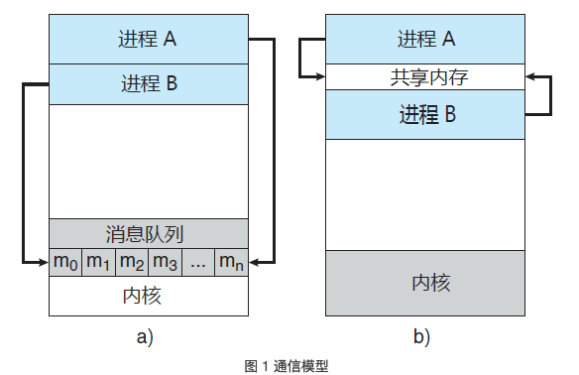
 |  |  |  |  | 。消息传递对于交换较少数量的数据很有用，因为无需避免冲突。对于分布式系统，消息传递也比共享内存更易实现。共享内存可以快于消息传递，这是因为消息传递的实现经常采用系统调用，因此需要消耗更多时间以便内核介入。 | 消息传递
 |  |  |  |  | 共享内存系统仅在建立共享内存区域时需要系统调用；一旦建立共享内存，所有访问都可作为常规内存访问，无需借助内核。 | 共享内存
 |  |  |  | 共享内存 | 采用共享内存的进程间通信，需要通信进程建立共享内存区域。通常，共享内存区域驻留在创建共享内存段的进程地址空间内。其他希望使用这个共享内存段进行通信的进程应将其附加到自己的地址空间。 | 通常操作系统试图阻止一个进程访问另一进程的内存。共享内存需要两个或更多的进程同意取消这一限制，这样它们通过在共享区域内读出或写入来交换信息。
 |  |  |  |  | 解决生产者-消费者问题的方法之一是采用共享内存。 | 进程负责确保它们不向同一位置同时写入数据。
 |  |  |  |  | 无界缓冲区没有限制缓冲区的大小。消费者可能不得不等待新的项，但生产者总是可以产生新项。 | 生产者/消费者
 |  |  |  |  | 界缓冲区假设固定大小的缓冲区。对于这种情况，如果缓冲区空，那么消费者必须等待；并且如果缓冲区满，那么生产者必须等待。
 |  |  |  | 消息传递 | 消息传递工具提供至少两种操作：send(message) 和 receive(message)。
 |  |  |  | 消息传递（直接/间接通信） | 直接通信：需要通信的每个进程必须明确指定通信的接收者或发送者。 | 直接通信-对称
 |  |  |  |  | 1. send(P,message)：向进程P发送 message。 2. receive(Q,message)：从进程 Q 接收 message。
 |  |  |  |  | 每个链路只与两个进程相关。 每对进程之间只有一个链路。
 |  |  |  |  | 这种方案展示了寻址的对称性，即发送和接收进程必须指定对方，以便通信。
 |  |  |  |  | send(P，message)：向进程 P 发送 message。 receive(id, message)：从任何进程，接收 message，这里变量 id 被设置成与其通信进程的名称。 | 直接通信-非对称
 |  |  |  |  | 通过邮箱或端口来发送和接收消息。邮箱可以抽象成一个对象，进程可以向其中存放消息，也可从中删除消息，每个邮箱都有一个唯一的标识符。 | 间接通信
 |  |  |  |  | ，POSIX 消息队列采用一个整数值来标识一个邮箱。一个进程可以通过多个不同邮箱与另一个进程通信，但是两个进程只有拥有一个共享邮箱时才能通信
 |  |  |  |  | send(A, message)：向邮箱 A 发送 message。 receive(A，message)：从邮箱 A 接收 message。
 |  |  |  |  | 只有在两个进程共享一个邮箱时，才能建立通信链路。 一个链路可以与两个或更多进程相关联。 两个通信进程之间可有多个不同链路，每个链路对应于一个邮箱。 | 间接通信-特点
 |  |  |  | 消息传递（同步/异步通信） | 阻塞：同步 非阻塞：异步
 |  |  |  |  | 阻塞发送：发送进程阻塞，直到消息由接收进程或邮箱所接收。
 |  |  |  |  | 非阻塞发送：发送进程发送消息，并且恢复操作。
 |  |  |  |  | 阻塞接收：接收进程阻塞，直到有消息可用。
 |  |  |  |  | 非阻塞接收：接收进程收到一个有效消息或空消息。
 |  |  |  | 消息传递（缓存） | 不管通信是直接的还是间接的，通信进程交换的消息总是驻留在临时队列中。
 |  |  |  |  | 1. 零容量：队列的最大长度为 0。因此，链路中不能有任何消息处于等待。对于这种情况，发送者应阻塞，直到接收者接收到消息。 | 无缓冲消息系统
 |  |  |  |  | 2. 有限容量：队列长度为有限的 n。因此，最多只能有 n 个消息驻留其中。如果在发送新消息时队列未满，那么该消息可以放在队列中（或者复制消息或者保存消息的指针），且发送者可以继续执行而不必等待。如果链路已满，那么发送者应阻塞，直到队列空间有可用的为止。 | 自动缓冲消息系统
 |  |  |  |  | 3. 无限容量：队列长度可以无限，因此，不管多少消息都可在其中等待。发送者从不阻塞。
 |  |  | 客户机-服务器系统通信 | 套接字 | 通过网络通信的每对进程需要使用一对套接字，即每个进程各有一个。每个套接字由一个IP地址和一个端口号组成。
 |  |  |  | 远程过程调用
 |  |  |  | 管道 | 普通管道允许两个进程按标准的生产者-消费者进行通信
 |  | 多线程编程 | 线程 | 定义 | 每个线程是CPU使用的一个基本单元：包括线程ID、程序计数器、寄存器组和堆栈。与同一个进程的其他线程共享代码段、数据段和其他操作系统资源。 |  | 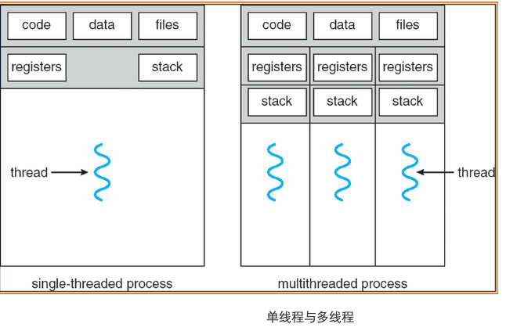
 |  |  |  | 动机 | 相比于多进程开销更小
 |  |  |  | 多线程优点 | 1. 响应性：即使部分阻塞或者执行冗长操作，它仍可以继续执行，从而增加对用户的响应程度。 | 一个线程阻塞，另外线程可以继续执行其他任务。相比单线程响应性更好。
 |  |  |  |  | 2. 资源共享：进程只能通过共享内存和消息传递之类的技术共享资源。线程默认共享他们所属进程的内存和资源。 | 允许一个应用程序在同一地址空间内有多个不同活动线程。
 |  |  |  |  | 3. 经济：进程创建所需的内存和资源分配非常昂贵。由于线程共享它们所属进程的资源，所以创建和切换线程更加经济。
 |  |  |  |  | 4. 可伸缩性：线程可在多处理核上并行运行。 | 单线程进程只能运行在一个CPU上
 |  |  | 多核编程 | 多核/多处理器系统 | 计算和是在多个CPU芯片上还是在单个CPU芯片上。
 |  |  |  | 单核 | 一个应用有4个线程，对于单核系统，并发是随着时间推移叫做执行。因为处理和只能统一时间执行单个线程。
 |  |  |  | 多核 | 并发表示线程能够并行运行，因为系统可以为每个核分配一个单独线程。
 |  |  |  | 并行 | 可以同时执行多个任务
 |  |  |  | 并发 | 支持多个任务，所有任务都能取得进展。
 |  |  |  | 并行类型 | 数据并行：将数据分布于多个计算核上，并在每个核上执行相同操作。 | 一个线程执行 N1...N10 另外一个线程执行 N11...N12
 |  |  |  |  | 任务必行：将任务（线程）分配到多个计算核。每个线程执行一个独特的操作。
 |  |  | 多线程模型 | 用户线程 | 用户线程受内核支持，而无需内核管理
 |  |  |  | 内核线程 | 而内核线程由操作系统支持和管理。事实上所有当代操作系统都支持内核线程。
 |  |  |  | 关联 | 在用户线程和内核线程之间必然存在一种关系。
 |  |  |  | 多对一模型 | 多对一模型将许多用户级线程映射到一个内核线程。线程管理由线程库在用户空间进行的，因而效率比较高。但是如果一个线程执行了阻塞系统调用，那么整个线程会阻塞。因为任意时刻只能有一个线程能够访问内核，多个线程不能并行运行在多处理器上。 | 早期采用，目前已经不在采用 没有增加并发性 | 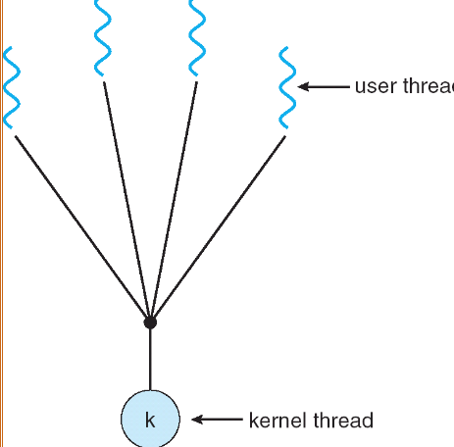 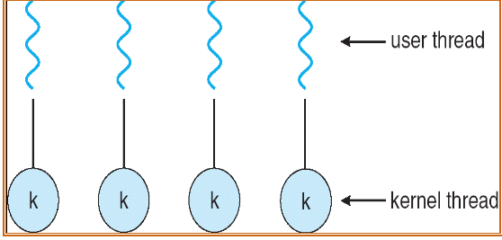
 |  |  |  | 一对一模型 | 对一模型每个用户线程映射到一个内核线程。该模型在一个线程执行阻塞系统调用时，能允许另一个线程继续执行。它也允许多个线程能并行运行在多处理器系统上，这种模型的唯一缺点是每创建一个用户线程就会创建一个相应的内核线程。由于创建内核线程的开销会影响应用程序的性能，所以这种模型的绝大多数实现限制了操作系统所支持的线程数量。 | Linux, Windows 都实现了一对一模型 系统限制创建线程数量
 |  |  |  | 多对多模型 | 多对多模型多路复用了许多用户线程到同样数量或更少数量的内核线程上。内核线程数量与特定应用程序或机器有关。多对多模型没有这两者的缺点：开发人员可创建任意多的用户线程，并且相应内核线程能在多处理器系统上并发执行。而且当一个线程执行阻塞系统调用时，内核能调度另一个线程来执行。 |  | 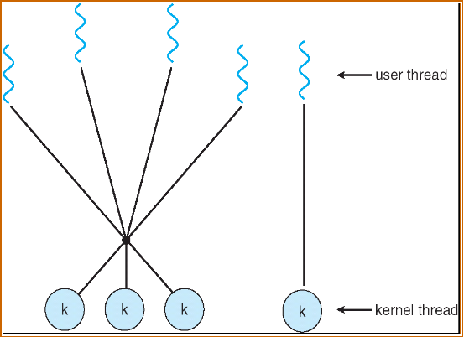
 |  |  |  | 多对多模型-双层模型 | 多路复用了许多用户线程到同样数量或更少数量的内核线程上，但也允许将一个用户线程绑定到某个内核线程上。这个变种有是被称为二级模型。 | 允许将一个用户线程绑定到某个内核线程上。
 |  |  | 线程库 | 定义 | 为程序员提供创建和管理线程的API
 |  |  |  | 多线程创建策略 | 异步线程：一旦父进程创建了一个子线程后，父线程就恢复自身的执行，这样父线程与子线程会并发执行。每个线程的运行独立于其他线程，父线程无需知道子线程何时终止。
 |  |  |  |  | 同步线程：如果父线程创建一个或多个子线程后，那么在恢复执行之前应等待所有子线程的终止。分叉-连接，一旦每个线程完成它的工作，它就会终止，并与父线程连接。只有在所有子线程连接之后，父线程才恢复执行。
 |  |  |  | Pthreads | Pthread是由POSIX标准为线程创建和同步定义的API。
 |  |  |  |  | Pthread_t tid声明了所常见线程的标识符。
 |  |  |  |  | 每个线程都有一组属性，包括栈大小和调度信息。Pthread_attr_t attr表示线程的属性，通过函数调用pthread_attr_init(&attr)来设置这些属性。
 |  |  |  |  | Pthread_create()创建一个独立线程。除了传递线程标识符和线程属性外，还要传递函数名称。
 |  |  |  |  | 父线程通过调用pthread_join()函数等待子线程的完成。
 |  |  |  |  | 调用pthread_exit()之后会终止。
 |  |  | 隐式多线程 | 定义 | 将多线程的创建与管理交给编译器和运行时库来完成。 | JVM 会根据宿主机的多线程模型来封装自己的多线程调用
 |  |  |  | 线程池 | 在进程开始时创建一定数量的线程，并加到池中以等待工作。当服务器收到请求时，它会唤醒池内的一个线程（如果有可用的线程），并将需要服务的请求传递给它。一旦线程完成了服务，它会返回到池中再等待工作。如果池内没有可用线程，那么服务器会等待，直到有空线程为止。
 |  |  |  | 线程池优点 | 1. 用现有线程服务请求比等待创建一个线程更快
 |  |  |  |  | 2. 线程池限制了任何时候可用线程的数量。这对那些不能支持大量并发线程的系统非常重要
 |  |  |  |  | 3. 将要执行任务从创建任务的机制中分离出来，允许我们采用不同策略运行任务。
 |  |  |  | OpenMP | 识别并行区域(parallel region), 即可并行运行的代码快。这些指令指示 OpenMP 运行时库来并行执行这些区域。
 |  |  |  | 大中央调度(Grand Central Dispatch, GCD) | 增加了块（block）的扩展。
 |  |  |  |  | 串行调度队列，并发调度队列
 |  |  | 多线程问题 | fork() | 调用fork(), 而不调用 exec(), 新进程重复所有线程。 | 复制所有线程
 |  |  |  | exec() | 如果一个线程调用系统调用exec()，那么exec()参数所指定的程序会替换整个进程，包括所有线程。 | 仅复制调用线程
 |  |  |  | 信号处理 | UNIX信号（signal）用于通知进程某个特定事件已经发生。
 |  |  |  |  | 1. 信号是由特定事件的发生而产生的
 |  |  |  |  | 2. 信号被传递给某个进程
 |  |  |  |  | 3. 信号一旦收到就应处理
 |  |  |  | 同步信号 | 同步信号发送到由于执行操作导致这个信号的同一进程
 |  |  |  | 异步信号 | 当一个信号是由运行程序意外的事件产生的，该进程就异步接收这一信号
 |  |  |  | 信号处理机制 | 1. 缺省的信号处理程序 2. 用户定义的信号处理程序
 |  |  |  | 信号传递多线程程序 | 1. 传递信号到信号所使用的线程
 |  |  |  |  | 2. 传递信号到进程内的每个线程
 |  |  |  |  | 3. 传递信号到进程内的某些线程
 |  |  |  |  | 4. 规定一个特定线程以接收进程的所有信号
 |  |  |  | 线程撤销 | 线程撤销（thread cancellation）是在线程完成之前终止线程
 |  |  |  |  | 目标线程的撤销：异步撤销（一个线程立即终止目标线程）、延迟撤销（目标线程不断检查它是否应终止，这允许目标线程有机会有序终止自己） | 采用延迟取消时，允许一个线程检查它是否是在安全的点被取消，pthread称这些点为取消点（cancellation point）
 |  |  |  | 线程本地存储 | 每个线程可能需要它自己的某些数据，称这种数据为线程本地存储（Thread-Local Storage, TLS）
 |  |  |  | 轻量级进程(LWP) | 在实现多对多或双层模型时，在用户和内核线程之间增加一个中间数据结构。这个数据结构被称为轻量级进程（LightWeight Process, LWP）。 |  | 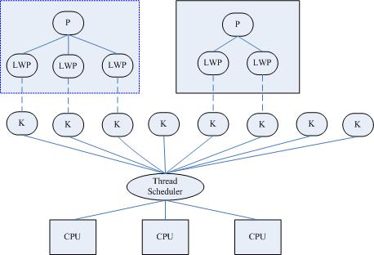
 |  |  |  |  | 每个LWP都与一个内核线程相连，只有内核线程才能通过操作系统调度以便运行于物理处理器。
 |  |  |  |  | 内核提供一组虚拟处理器（LWP）给应用程序，应用程序可以调度用户线程到任何可以用虚拟处理器。
 |  |  |  |  | 轻量级进程(LWP)是一种由内核支持的用户线程。它是基于内核线程的高级抽象，因此只有先支持内核线程，才能有LWP。每一个进程有一个或多个LWPs，每个LWP由一个内核线程支持。这种模型实际上就是恐龙书上所提到的一对一线程模型。在这种实现的操作系统中，LWP就是用户线程。
 |  |  |  |  | 由于每个LWP都与一个特定的内核线程关联，因此每个LWP都是一个独立的线程调度单元。即使有一个LWP在系统调用中阻塞，也不会影响整个进程的执行。
 |  |  |  | Linux 线程 | 通过系统调用 fork() 提供进程复制的传统功能 | 调用 fork() 具有父进程所有的数据结构(struct task_struct)的副本。数据结构包含指向其他存储这些数据的数据结构的指针。
 |  |  |  |  | 通过系统调用 clone() 提供创建线程的功能 | 调用 clone() 创建了新任务，不过新任务不具有所有数据结构的副本，新任务，根据传递给 clone() 的标志组，指向(point to)父任务的数据结构。
 |  |  |  |  | 在调用 clone() 时传递参数 CLONE_FS、CLONE_VM、CLONE_SIGHAND 和 CLONE_FILES 标志，那么父子任务将共享相同的文件系统信息、内存空间、信号处理程序和打开的文件集。相当于线程创建。 | Linux 不区分进程和线程
 |  | 进程调度

